Hoja1
 | IDENTIFICADOR | HU 001 | IDENTIFICADOR | HU 006 | IDENTIFICADOR | HU 011 | IDENTIFICADOR | HU 016 | IDENTIFICADOR | HU 021
 | Nombre | Registrar Usuario | Nombre | Modificar información del album | Nombre | Agregar Canciones | Nombre | Generar alerta de existencia | Nombre | Buscar canción
 | Descripcion | El usuario podra registarse con nombre y apellidos, podra ingresar un correo electronico y una contraseña con la confirmación de la misma de 8 caracteres | Descripcion | El usuario podra editar la informacion del album | Descripcion | El usuario podra agregar canciones a su lista de reproduccion | Descripcion | El sistema generara una alerta cuando el album ya esta existente | Descripcion | El usuario podra borrar las canciones mal ingresadas en el sistema
 | Criterios de Aceptacion | Debe tener validación de datos, una unicidad de la información, Privacidad política de datos y una notificación de registro exitoso | Criterios de Aceptacion | Debe tener un album seleccionado para editar la informacion | Criterios de Aceptacion | Debe tener una cancion seleccionada para agregar a la lista de reproduccion | Criterios de Aceptacion | Debe existir el registro del álbum anterior con la misma información | Criterios de Aceptacion | El usuario podra tendra la posibilidad de borrar las canciones despues de registrarlos
 | Mockups | 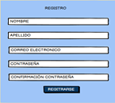 | Mockups |  | Mockups |  | Mockups |  | Mockups | 
 | Autor | Alexandra Alarcon | Autor | Fernando Benavides | Autor | Diego Yepes | Autor | Karol Cardona | Autor | Karol Cardona

 | IDENTIFICADOR | HU 002 | IDENTIFICADOR | HU 007 | IDENTIFICADOR | HU 012 | IDENTIFICADOR | HU 017 | IDENTIFICADOR | HU 019
 | Nombre | Login Usuario | Nombre | Borrar album | Nombre | Registrar información de canciones | Nombre | Realizar textos del interprete | Nombre | Borrar interprete
 | Descripcion | El usuario debera ingresar su correo electronico y contraseña que inscribio en el registro para poder acceder al sistema | Descripcion | El usuario podra borrar el album en cualquier momento | Descripcion | El usuario podra ingresar informacion de la cancion para encontrarla mas facil | Descripcion | El sistema genera la letra de las canciones | Descripcion | El usuario podra borrar el interprete de cada álbum
 | Criterios de Aceptacion | El usuario debe estar registrado en el sistema, se debera detener una autenticación correcta de los datos. | Criterios de Aceptacion | Debe estar agregado el album para eliminarlo | Criterios de Aceptacion | Debe de tener la informacion clara de la cancion (Titulo, artista, album, compositor, Duracion de la cancion, Fecha de lanzamineto) | Criterios de Aceptacion | En la información del sistema se genara la letra en detallé | Criterios de Aceptacion | Si el usuario se llega a equivocar por alguna razon, tendra la posibilidad de hacer la edicion de información
 | Mockups | 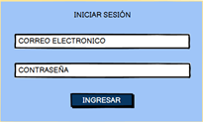 | Mockups |  | Mockups |  | Mockups | 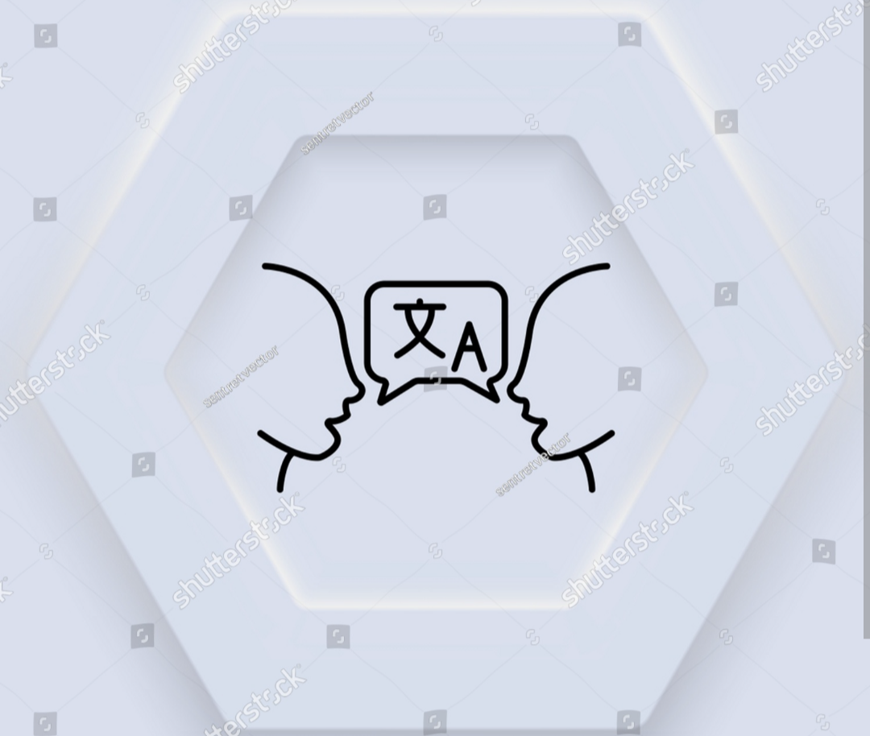 | Mockups | 
 | Autor | Alexandra Alarcon | Autor | Fernando Benavides | Autor | Diego Yepes | Autor | Karol Cardona | Autor | Karol Cardona

 | IDENTIFICADOR | HU 003 | IDENTIFICADOR | HU 008 | IDENTIFICADOR | HU 013 | IDENTIFICADOR | HU 018
 | Nombre | Crear album | Nombre | Generar alerta de daño | Nombre | Editar información de las canciones | Nombre | Actualizar información de los textos
 | Descripcion | El usuario podra crear un album y designarle un nombre, para guardar las canciones y hacer textos de los interpretes | Descripcion | El sistema generara alerta de daño si algun album deja de funcionar | Descripcion | El usuario podra editar la informacion de la cancion en caso de que esta tenga mal sus datos | Descripcion | Se tendra que actualizar la información obligatoria para un correcto uso
 | Criterios de Aceptacion | El album no debe de estar creado dos veces con el mimo nombre o con la misma información | Criterios de Aceptacion | El album debe dejar de funcionar o presentar algun error para generar alerta | Criterios de Aceptacion | Debe de estar registrado en la plataforma para editar la informacion de la cancion | Criterios de Aceptacion | El usuario podra editar los datos de los textos de estos
 | Mockups |  | Mockups |  | Mockups |  | Mockups
 | Autor | Alexandra Alarcon | Autor | Fernando Benavides | Autor | Diego Yepes | Autor | Karol Cardona

 | IDENTIFICADOR | HU 004 | IDENTIFICADOR | HU 009 | IDENTIFICADOR | HU 014 | IDENTIFICADOR | HU 019
 | Nombre | Registrar información del album | Nombre | Ver información del album | Nombre | Borrar canciones | Nombre | Borrar interprete
 | Descripcion | oo | Descripcion | El usuario podra ver inforfmacion del album | Descripcion | El usuario podra eliminar la cancion que quiera de su lista de reproduccion | Descripcion | El usuario podra borrar el interprete de cada álbum
 | Criterios de Aceptacion | Debe de estar creado el album | Criterios de Aceptacion | Debe tener agregado canciones o artistas. | Criterios de Aceptacion | Debe de tener canciones registradas en su lista de reproduccion | Criterios de Aceptacion | Si el usuario se llega a equivocar por alguna razon, tendra la posibilidad de hacer la edicion de información
yu | Mockups | 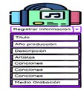 | Mockups |  | Mockups |  | Mockups
 | Autor | Alexandra Alarcon | Autor | Fernando Benavides | Autor | Diego Yepes | Autor | Karol Cardona

 | IDENTIFICADOR | HU05 | IDENTIFICADOR | HU 010 | IDENTIFICADOR | HU 015 | IDENTIFICADOR | HU 020
 | Nombre | Adicionar Album | Nombre | Ver contenido de canciones | Nombre | Borrar información de canciones | Nombre | Borrar album
 | Descripcion | el usuario podra adicionar albunes sin una cantidad determinada | Descripcion | El usuario podra ver el contenido de las canciones | Descripcion | El usuario podra borrar informacion de la cancion si esta tiene algun dato mal registrado | Descripcion | El usuario podra borrar el álbum del sistema
 | Criterios de Aceptacion | El album no podra estar creado con el mismo nombre de otro album. | Criterios de Aceptacion | Debe tener agregado artista y duracion de la cancion | Criterios de Aceptacion | Debe de estar registrado en la plataforma para borrar informacion de la cancion | Criterios de Aceptacion | Si el usuario se llega a equivocar en el formulario tendra la posibilidad borrar el álbum ingresado anteriormente
 | Mockups | 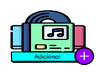 | Mockups |  | Mockups |  | Mockups
 | Autor | Alexandra Alarcon | Autor | Fernando Benavides | Autor | Diego Yepes | Autor | Karol Cardona

